Solicitud gráfica
 | Asignatura: | Matemáticas |  |  | Fecha:
 | Grado: | 4
 | Título del tema: | Múltiplos y divisores |  |  | ¿Cuaderno de estudio o recurso? | Recurso
 | Editor: | Johanna Montejo Rozo |  |  | Motor del recurso | F13

 | Código guión o recurso: | MA_04_03_CO_REC30 | ← Para determinar este código, visite la hoja de Ayuda
 |  |  |  |  | ESPECIFICACIÓN DE ARCHIVOS A ENTREGAR
Núm. | Archivo Shutterstock o ruta en web | Imagen para: | Tipo | Formato | Nombre imagen SMALL | Tamaño imagen SMALL | Nombre imagen ZOOM | Tamaño imagen ZOOM | Descripción | Observaciones
IMG01 | 63227611 | Recurso F13 | Fotografía | Horizontal | MA_04_03_CO_REC30_IMG01.jpg | 800 x 460 px |  |  | Niños estudiando | 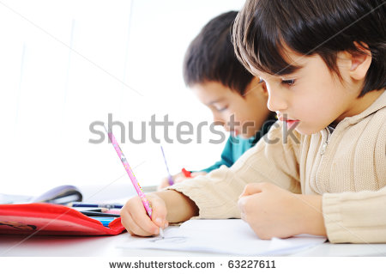
IMG02 | 92395162 | Recurso F13 | Fotografía | Horizontal | MA_04_03_CO_REC30_IMG02.jpg | 800 x 460 px |  |  | Niña en el tablero | 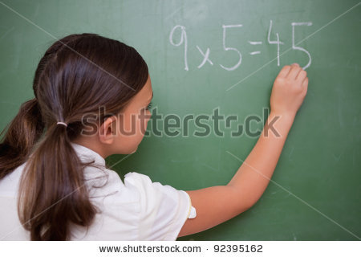
IMG03 | Ver observaciones (última columna de esta tabla) | Recurso F13 | Ilustración | Horizontal | MA_04_03_CO_REC30_IMG03.jpg | 800 x 460 px |  |  | 8 casas iguales con números en sus puertas
IMG04 | 127233329 | Recurso F13 | Fotografía | Horizontal | MA_04_03_CO_REC30_IMG04.jpg | 800 x 460 px |  |  | Imagen de dos señoras en una floristería | 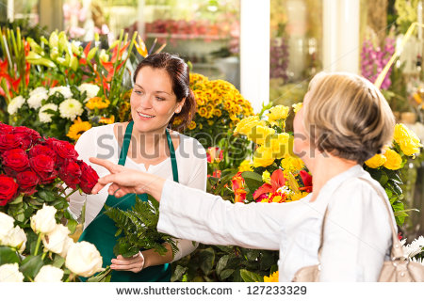
IMG05 | Ver observaciones (última columna de esta tabla) | Recurso F13 | Ilustración | Horizontal | MA_04_03_CO_REC30_IMG05.jpg | 800 x 460 px |  |  | Ramo de flores (pueden ser rosas, deben verse bastantes), 5 jarrones o floreros amarillos y 3 azules. Los floreros deben ser iguales. | 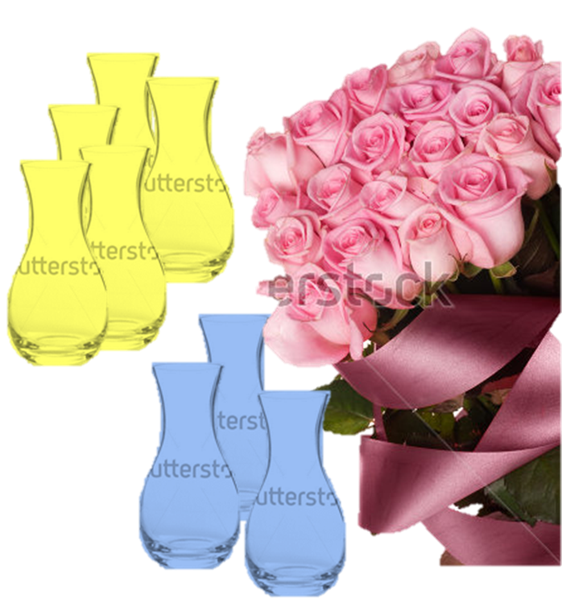
IMG06 | 186067340 | Recurso F13 | Fotografía | Horizontal | MA_04_03_CO_REC30_IMG06.jpg | 800 x 460 px |  |  | Niño en el tablero | 

